2024下期
目標達成
 | competitionを4つ参加。

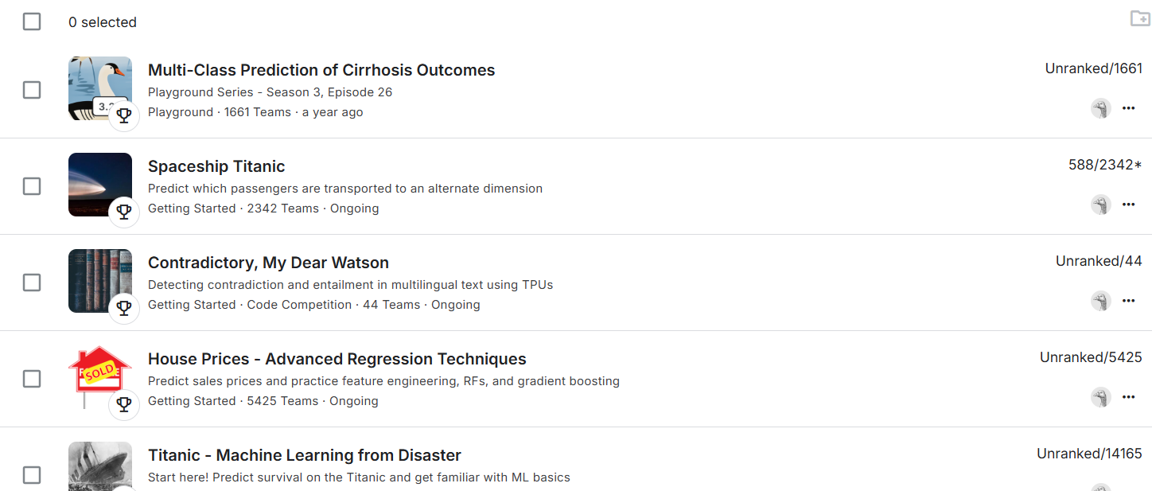

 | multi-class prediction of cirrhosis outcomes
 |  | 多クラスアプローチを用いて肝硬変患者の転帰を予測する

 |  | データセット：肝硬変患者の生存予測データセット

 |  | submissions
 |  |  | idテストセットの各行について、3つの結果Status_C、Status_CL、 の確率を予測する必要がありますStatus_D。ファイルにはヘッダーが含まれ、次の形式である必要があります

 |  | https://www.kaggle.com/code/cohhey/notebook3ab06fdd49

 | spaceship titanic
 |  | 救助隊を支援し、行方不明の乗客を救出するために、宇宙船の損傷したコンピュータ システムから回復した記録を使用して、どの乗客が異常現象によって運ばれたかを予測する

 |  | データセット：予測を支援するために、船の損傷したコンピュータシステムから回収された一連の個人記録が提供

 |  | submissions
 |  | https://www.kaggle.com/code/cohhey/notebook1042dee1f6

 | Contradictory, My Dear Watson
 |  | 与えられた仮説がその前提とcontradiction、entailment、 によって関連しているかどうか、あるいはどちらも真ではないかどうか（neutral）を予測する

 |  | データセット：異なる言語の前提と仮説のペア

 |  | submissions

 | House Prices - Advanced Regression Techniques
 |  | 各住宅の最終価格を予測

 |  | データセット：住宅データセット

 |  | submissions

